상품제안서
소소 그리너팩 | 상품코드: S44071

 |  |  |  |  |  |  | 02-713-8555 | www.synergygift.co.kr
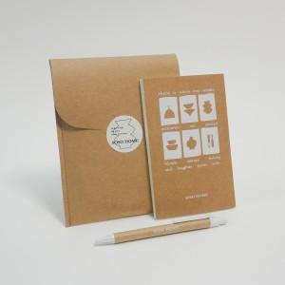 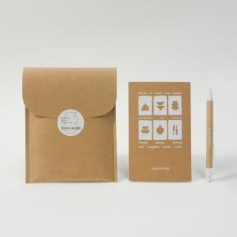 

【상세/제작정보】

【인쇄/포장옵션】 | 스티커+표지1도+볼펜1도 / 포장불가능

【공급단가】 | 수량 | 100~ | 300~ | 1,000~ | 3,000~ | 5,000~
*VAT별도 | 단가 | 6,300원 | 5,050원 | 4,030원 | 3,390원 | 2,780원

【상품 URL】 | https://www.synergygift.co.kr:443/src/goods_detail.php?gdno=44071

